Use_Case
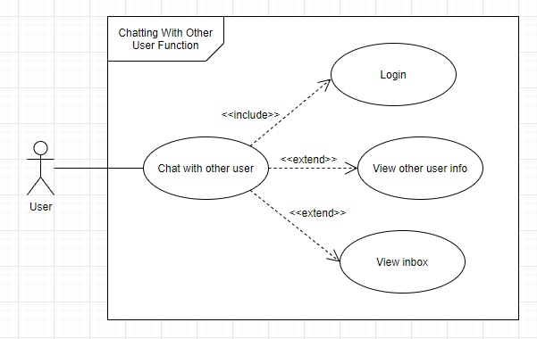
6.2.1 UC01-01-09 Màn hình xem nội dung của tin rao vặt

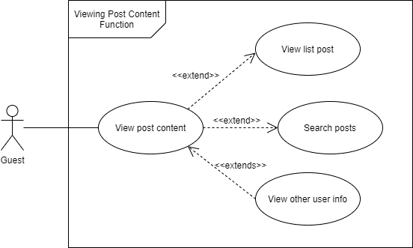

6.2.2 UC01-03-02 Màn hình xem thông tin người dùng khác

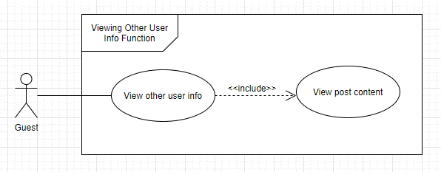

6.2.3 UC02-02-02 Màn hình nhắn tin cho người khác

Class_Diagram
6.2.1 UC01-01-09 Màn hình xem nội dung của tin rao vặt

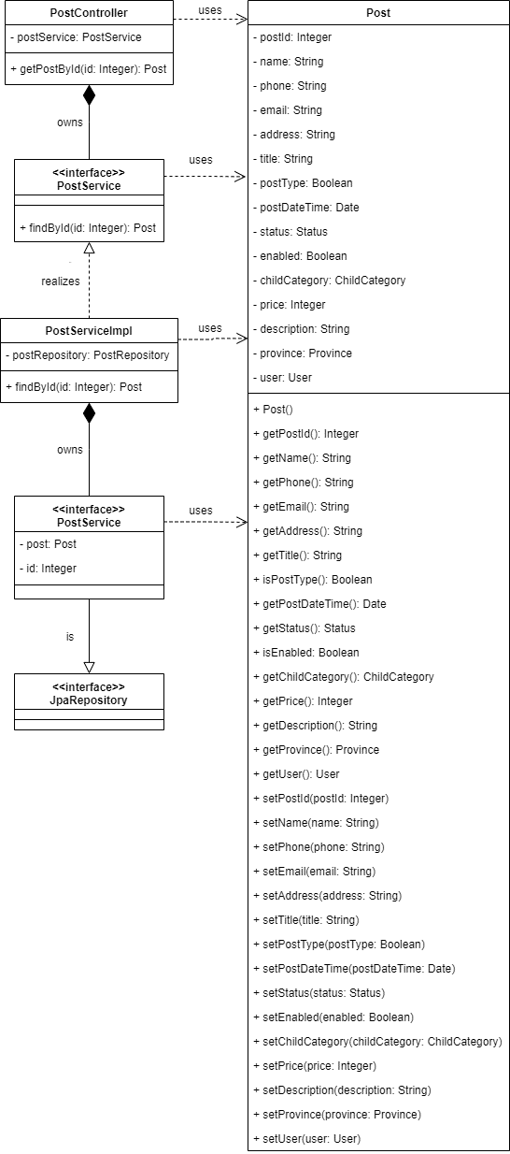
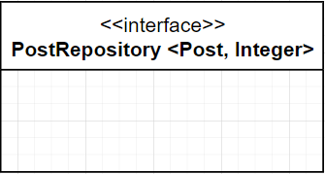

6.2.2 UC01-03-02 Màn hình xem thông tin người dùng khác

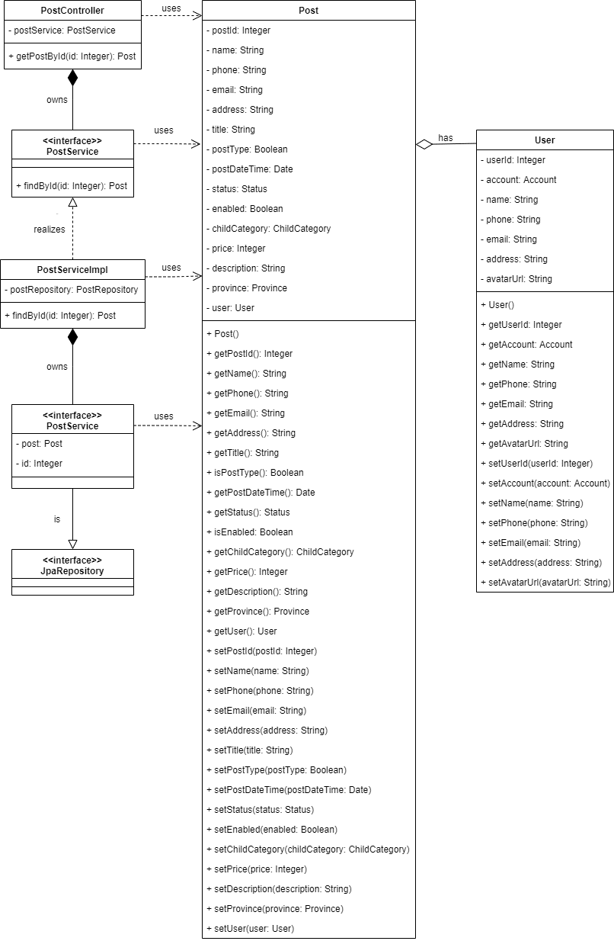

6.2.3 UC02-02-02 Màn hình nhắn tin cho người khác
**Note: Màn hình này không xử lý backend vì khi nhấn nút "Chat với người bán" sẽ chuyển hướng đến màn hình Login nếu là Guest (HoangTQ) hoặc màn hình Chat nếu là User đã đăng nhập (NghiaNH)

Sequence_Diagram
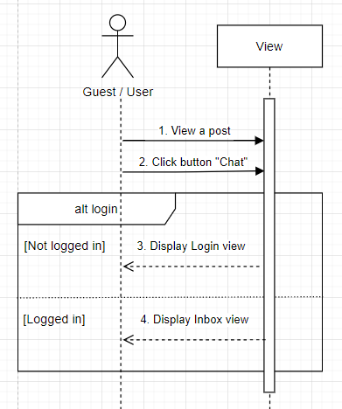
6.2.1 UC01-01-09 Màn hình xem nội dung của tin rao vặt

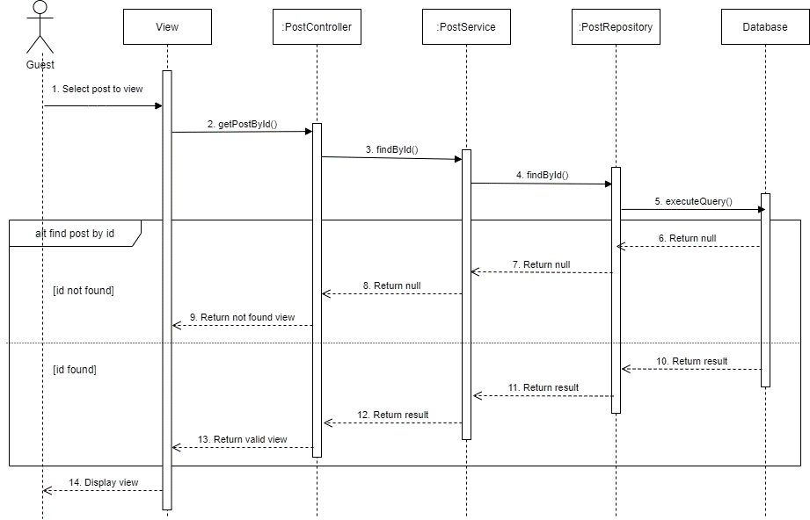

6.2.2 UC01-03-02 Màn hình xem thông tin người dùng khác

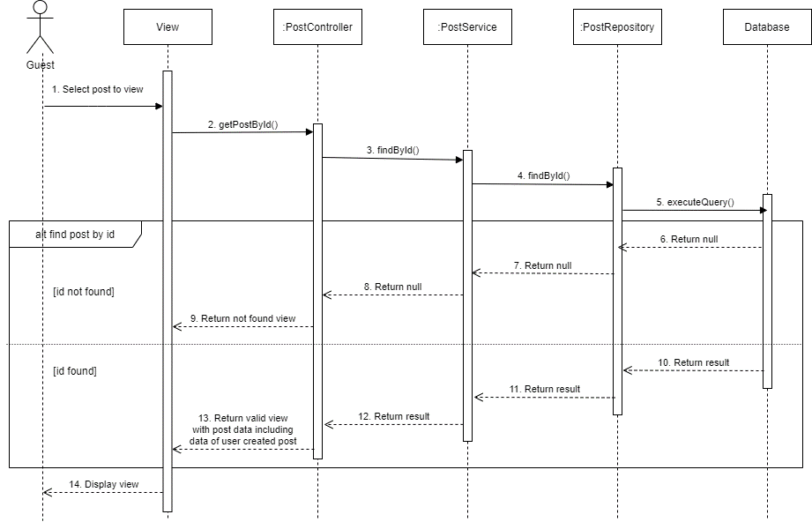

6.2.3 UC02-02-02 Màn hình nhắn tin cho người khác

